Datos Validaciones PAO
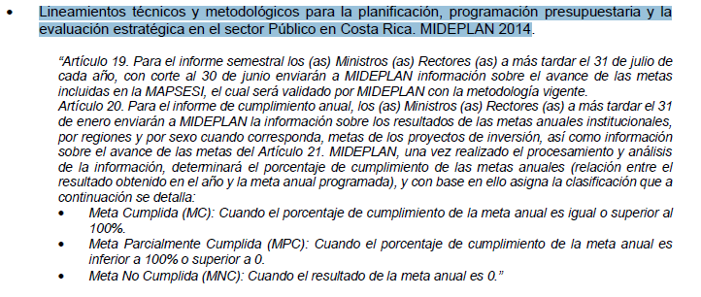
Objetivos estratégicos del PEI MGP 2020 - 2025: | Porcentaje de Cumplimiento
1. Lograr una estructura orgánica robusta que visualice la razón de ser de la institución | 0% | Meta No Cumplida (MNC)
2. Optimizar la imagen institucional del Ministerio de Gobernación y Policía enfatizando en el concepto corporativo | 1% | Meta Parcialmente Cumplida (MPC)
3. Ejecutar una estrategia de articulación programática que permita sacar provecho a la transversalidad de los programas presupuestarios del MGP. | 2% | Meta Parcialmente Cumplida (MPC)
4. Mejorar las habilidades técnicas y analíticas del personal para entregar bienes y servicios de mayor calidad. | 3% | Meta Parcialmente Cumplida (MPC)
5. Alinear la naturaleza de las funciones del MGP con los Objetivos de Desarrollo Sostenible (ODS). | 4% | Meta Parcialmente Cumplida (MPC)
6. Reglamentar las leyes que amparan los servicios que brinda el MGP en concordancia con el marco normativo | 5% | Meta Parcialmente Cumplida (MPC)
Modernizar la Imprenta Nacional, en un plazo de 5 años; de tal manera que permita la mejora de los niveles de producción con prácticas amigables con el ambiente. | 10% | Meta Parcialmente Cumplida (MPC)
Mejorar la gestión de la Imprenta Nacional, en un plazo de 5 años; a tal grado que permita la integración de los procesos en la prestación de los servicios y la sostenibilidad en el tiempo | 15% | Meta Parcialmente Cumplida (MPC)
 | 20% | Meta Parcialmente Cumplida (MPC)
 | 25% | Meta Parcialmente Cumplida (MPC)
 | 30% | Meta Parcialmente Cumplida (MPC)
 | 35% | Meta Parcialmente Cumplida (MPC)
 | 40% | Meta Parcialmente Cumplida (MPC)
 | 45% | Meta Parcialmente Cumplida (MPC)
 | 50% | Meta Parcialmente Cumplida (MPC)
 | 55% | Meta Parcialmente Cumplida (MPC)
 | 60% | Meta Parcialmente Cumplida (MPC)
 | 65% | Meta Parcialmente Cumplida (MPC)
 | 70% | Meta Parcialmente Cumplida (MPC)
 | 75% | Meta Parcialmente Cumplida (MPC)
 | 80% | Meta Parcialmente Cumplida (MPC)
 | 85% | Meta Parcialmente Cumplida (MPC)
 | 90% | Meta Parcialmente Cumplida (MPC)
 | 95% | Meta Parcialmente Cumplida (MPC)
 | 100% | Meta Cumplida (MC)

